상품제안서
충전식 손난로 힙덕 오리 보조배터리 | 상품코드: F29142

 |  |  |  |  |  |  | 02-412-0044 | www.easy1.co.kr
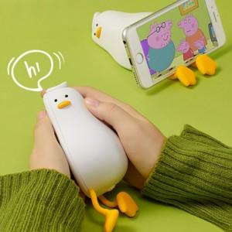

【상세/제작정보】 | <p>레이져인쇄 30개 미만 4만원</p>

【인쇄/포장옵션】 | 레이저 / 포장불가능

【공급단가】 | 수량 | 30~ | 100~ | 300~ | 500~ | 1,000~
*VAT별도 | 단가 | 16,200원 | 15,930원 | 15,520원 | 15,250원 | 14,850원

【상품 URL】 | http://www.easy1.co.kr/src/goods_detail.php?gdno=29142

